상품제안서
고급형 수첩 파스텔블루,블라썸 | 상품코드: S44162

 |  |  |  |  |  |  | 02-713-8555 | www.synergygift.co.kr
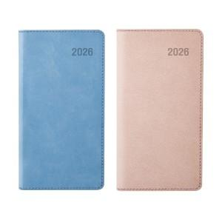

【상세/제작정보】

【인쇄/포장옵션】 | 불박, 금박, 은박 / 포장불가능

【공급단가】 | 수량 | 50~ | 300~ | 500~ | 1,000~ | 3,000~
*VAT별도 | 파스텔블루 | 4,980원 | 4,650원 | 4,350원 | 4,240원 | 4,170원
 | 블라썸 | 4,980원 | 4,650원 | 4,350원 | 4,240원 | 4,170원

【상품 URL】 | https://www.synergygift.co.kr:443/src/goods_detail.php?gdno=44162

